Cover


Typ dokumentu | Plik scenariusza

Cel powstania | Wprowadzenie ograniczeń budowy nowych mocy elektrowni jądrowych

Data powstania | 2023-06-01

Ostatnia aktualizacja | 2023-12-29

Autor(zy) | Artur Wyrwa
 | Maciej Raczyński

Osoba kontaktowa | Artur Wyrwa
 | awyrwa@agh.edu.pl

NCAP_BND
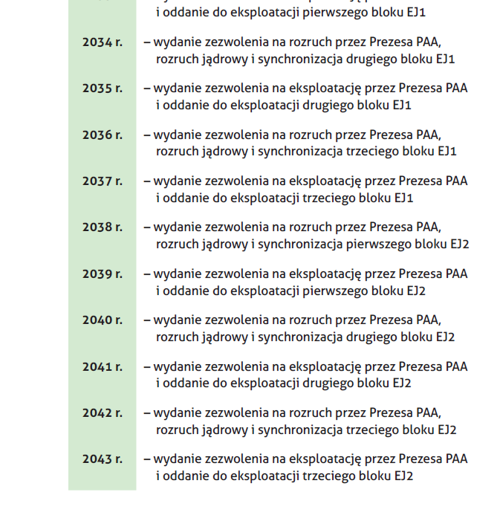
Wymuszenie nowych mocy w elektrowniach jądrowych PWR

~TFM_INS
LimType | Attribute | Year | PL | Pset_PN | EJ1_1 | EJ1_2 | EJ1_3 | EJ2_1 | EJ2_2 | EJ2_3
\I: |  |  | GW | Process name | 2033 | 2035 | 2037 | 2039 | 2041 | 2043
UP | NCAP_BND | 2025 | 0 | ELE_NEW_NUC | 1.1 | 1.1 | 1.1 | 1.1 | 1.1 | 1.1
UP | NCAP_BND | 2030 | 0 | ELE_NEW_NUC
UP | NCAP_BND | 2035 | 0 | ELE_NEW_NUC | zgodnie z akutalizacją w nowym PPEJ |  |  |  |  |  | wariant opóźnienia o 3 lata |  |  |  |  |  | wariant opóźnienia o 5 lat
FX | NCAP_BND | 2040 | 1.1 | ELE_NEW_NUC | EJ1_1 | EJ1_2 | EJ1_3 | EJ2_1 | EJ2_2 | EJ2_3 | EJ1_1 | EJ1_2 | EJ1_3 | EJ2_1 | EJ2_2 | EJ2_3 | EJ1_1 | EJ1_2 | EJ1_3 | EJ2_1 | EJ2_2 | EJ2_3
FX | NCAP_BND | 2045 | 4.4 | ELE_NEW_NUC | 2036 | 2038 | 2040 | 2040 | 2042 | 2044 | 2039 | 2041 | 2043 | 2043 | 2045 | 2047 | 2041 | 2043 | 2046 | 2046 | 2047 | 2049
FX | NCAP_BND | 2050 | 1.1 | ELE_NEW_NUC | 1.1 | 1.1 | 1.1 | 1.1 | 1.1 | 1.1 | 1.1 | 1.1 | 1.1 | 1.1 | 1.1 | 1.1 | 1.1 | 1.1 | 1.1 | 1.1 | 1.1 | 1.1

 |  |  |  |  | zatem w modelu (Wariant BAZOWY): |  |  |  |  |  | zatem w modelu (Wariant Opóźnień o 3 lata): |  |  |  |  |  | zatem w modelu (Wariant Wiekszych Opóźnień):
 |  |  |  |  | 2035 | 2040 | 2045 | 2050 |  |  | 2035 | 2040 | 2045 | 2050 |  |  | 2035 | 2040 | 2045 | 2050
 |  |  |  |  | 0 | 4.4 | 2.2 | 0 |  |  | 0 | 1.1 | 4.4 | 1.1 |  |  | 0 | 0 | 2.2 | 4.4
 |  |  |  |  | UP | FX | FX | UP |  |  | UP | FX | FX | FX |  |  | UP | UP | FX | FX

